Compras
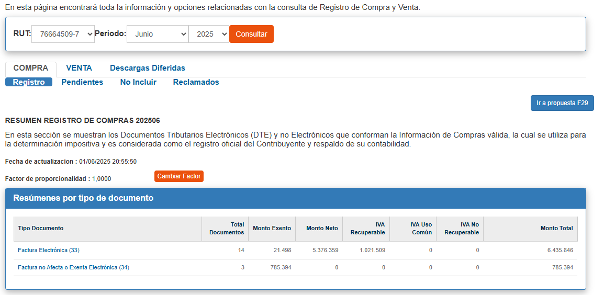
Compras desde Enero a Julio 2024

 | Suma de BASE | Suma de ETIQUETA | Suma de VALOR | Suma de VACIO | Suma de TAPA
ENERO | 309162.55 | 927487.65 | 2983615.0 | 3199636.0 | 309162.55
FEBRERO | 309162.55 | 927487.65 | 4001029.0 | 2182222.0 | 309162.55
MARZO | 309162.55 | 927487.65 | 4487405.0 | 1695846.0 | 309162.55
ABRIL | 309162.55 | 927487.65 | 3984906.0 | 2198345.0 | 309162.55
MAYO | 309162.55 | 927487.65 | 1624577.0 | 4558674.0 | 309162.55
JUNIO | 309162.55 | 927487.65 | 6183251.0 | - | 309162.55
JULIO | 309162.55 | 927487.65 | 485916.0 | 5697335.0 | 309162.55

 | TOP 5 VENTAS ANUALES |  |  | TOP 5 VENTAS MENSUALES
 | RAZON SOCIAL | RUT | MONTOS | RAZON SOCIAL | RUT | MONTOS
 | ARTE PIERROT SPA |  | $5,517,950 | ENCUADRADO SPA |  | $213,963
 | MAYA ARQUITECTURA Y CONSTRUCCIÃ“N SPA |  | $5,295,500 | CLAVE TRIBUTARIA CONTADORES LIMITADA |  | $135,000
 | CLTRANSPORTES SPA |  | $3,460,000 | SOCIEDAD OPERADORA DE TARJETAS DE PAGO SANTANDER GETNET CHILE S.A. |  | $77,127
 | EDUARDO RAZAZI SERVICIO INTEGRAL AUTOMOTRIZ E I R L |  | $932,977 | Santander - Chile |  | $57,723
 | SODIMAC S.A. |  | $889,064 | VTR Comunicaciones SpA |  | $34,551

 | TOTAL VENTA ANUAL |  | 27,515,105
 | N° DE COMPRAS EN EL AÑO |  | 216
 | MES VS AÑO | JULIO | 2%

Ventas
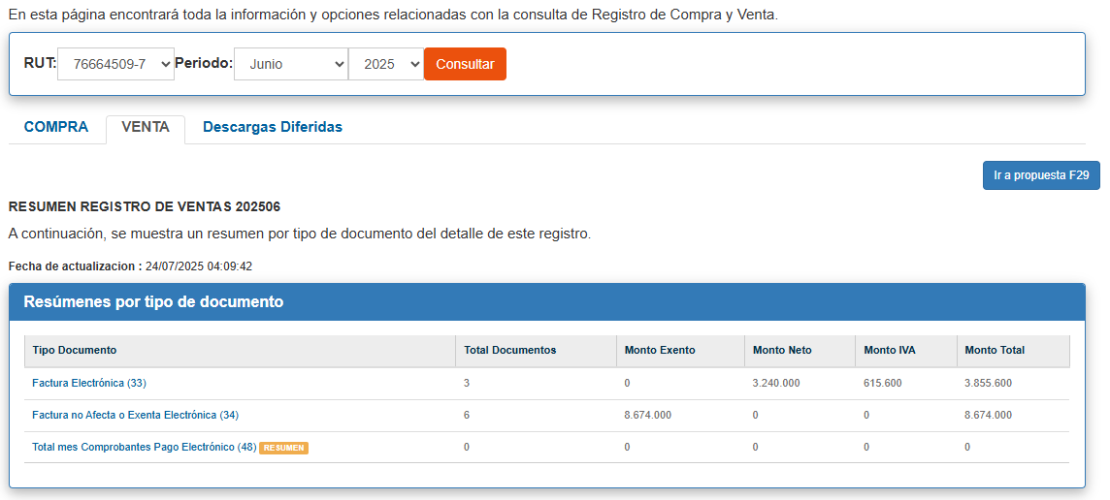
Ventas desde Enero a Julio 2024

 | Suma de BASE | Suma de ETIQUETA | Suma de VALOR | Suma de VACIO | Suma de TAPA
ENERO | 1367266.5 | 4101799.5 | 25743664.0 | 1601666.0 | 1367266.5
FEBRERO | 1367266.5 | 4101799.5 | 10001830.0 | 17343500.0 | 1367266.5
MARZO | 1367266.5 | 4101799.5 | 27345330.0 | - | 1367266.5
ABRIL | 1367266.5 | 4101799.5 | 20573330.0 | 6772000.0 | 1367266.5
MAYO | 1367266.5 | 4101799.5 | 7647660.0 | 19697670.0 | 1367266.5
JUNIO | 1367266.5 | 4101799.5 | 11914000.0 | 15431330.0 | 1367266.5
JULIO | 1367266.5 | 4101799.5 | 2593308.0 | 24752022.0 | 1367266.5

 | TOP 5 VENTAS ANUALES |  |  | TOP 5 VENTAS MENSUALES
 | RAZON SOCIAL | RUT | MONTOS | RAZON SOCIAL | RUT | MONTOS
 | UNIVERSIDAD AUTONOMA DE CHILE |  | $20,241,300 | ANDREA DANIELA PEREZ GODOY |  | $719,000
 | I MUNICIPALIDAD DE LA CISTERNA |  | $19,970,000 | MARIO RAMIRO ESTEBAN MOYA GUZMAN |  | $613,300
 | SECRETARÍA REGIONAL MINISTERIAL DE LAS CULTURAS, LAS ARTES Y EL PATRIM |  | $12,500,000 | ASESORIAS E INVERSIONES AIM FUTBOL SPA |  | $464,970
 | ROCKET CHILE S.A. |  | $4,165,000 | NATALIA PAZ NUNEZ PALMA |  | $400,000
 | SMARTMEDIA SPA |  | $3,722,320 | NIEVES DLB SPA |  | $360,842

 | TOTAL VENTA ANUAL |  | 105,819,122
 | N° DE CLIENTES EN EL AÑO |  | 78
 | MES VS AÑO | JULIO | 2%

